Sheet1
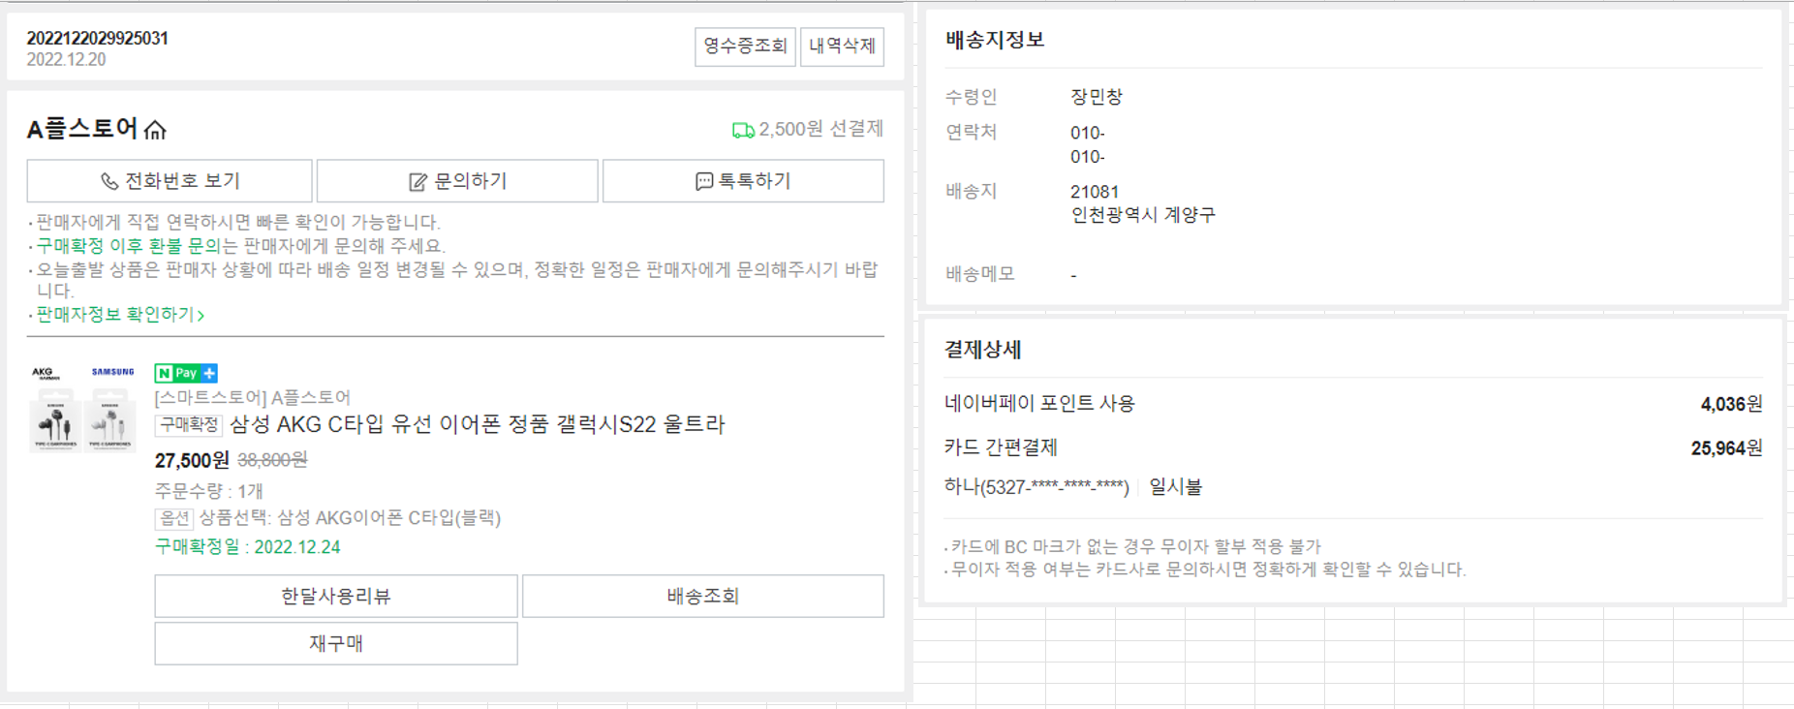

<주문> |  |  |  |  | <판매자>
주문번호 | 주문일자 | 배송지ID(FK) |  |  | 판매자ID | 판매자명
2022122 | 22.12.20 | 1 |  |  | A | A플스토어

<구매상품> |  |  |  |  | <상품>
주문번호 | 상품ID(FK) | 주문수량 | 진행상태(FK) | 구매확정일 | 상품ID | 상품명 | 원가 | 할인가 | 옵션 | 상품이미지 | 판매자ID(FK)
2022122 | SAM | 1 | STATE_04 | 22.12.24 | SAM | 삼성 AKG | 38800 | 27500 | 블랙 |  | A
 |  |  |  |  | SAM | 삼성 AKG | 38800 | 27500 | 화이트 |  | A
<배송지정보>
배송지ID | 수령인 | 연락처 | 배송지 | 배송메모 | <공통코드>
1 | 장민창 | 010-1111-2222 | 인천광역시 | - | 코드ID | 코드명 | 상위코드ID
 |  |  |  |  | STATE | 진행상태
<결제상세> |  |  |  |  | STATE_01 | 결제완료 | STATE
주문번호 | 결제방법(FK) | 결제 가격 |  |  | STATE_02 | 배송준비중 | STATE
2022122 | PAY_01 | 4,036 |  |  | STATE_03 | 배송완료 | STATE
 | PAY_02 | 25,964 |  |  | STATE_04 | 구매확정 | STATE
 |  |  |  |  | PAY | 결제방법
 |  |  |  |  | PAY_01 | 네이버페이 포인트 | PAY
 |  |  |  |  | PAY_02 | 카드 간편결제 | PAY
 |  |  |  |  | PAY_03 | 계좌이체 | PAY

